Sheet1
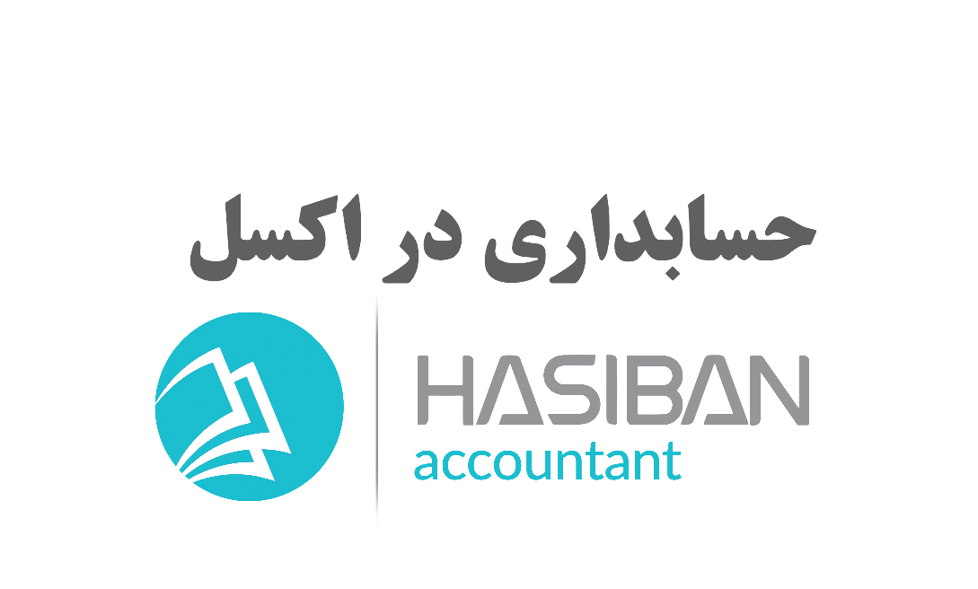

دفتر روزنامه
ترازنامه

سرفصل حساب
صورتحساب سود زیان

دفتر کل

دفتر کل
دفتر کل شرکت X

856 | هزينه هاي متفرقه
3120000 | 0

3120000 | 0

ترازنامه
ترازنامه شرکت X

دارای جاری | 423654000 | بدهی جاری | 19800000

دارایی غیر جاری | 182478250 | بدهی غیر جاری | 11500000

 |  | حقوق صاحبان سهام | 574832250

جمع دارایی ها | 606132250 | جمع بدهی و سرمایه | 606132250

 | ترازنامه صحیح میباشد

صورت سود زیان
صورت حساب سود زیان

درامد | 328200000
بهای تمام شده | 0
سود نا خالص | 328200000
هزینه | 17057750
سود خالص | 311142250
سرمایه | 263690000
سرمایه پایان دوره | 574832250

